Trang_bìa
Posts and Telecommunications Institute of Technology |  |  |  |  |  |  | Thiết kế |  | Tài liệu phát triển |  | Tên hệ thống |  |  | Website đăng tin tuyển dụng |  |  |  | Người tạo |  | Nhóm 23 | Ngày tạo |  | 04/10/2023
 |  |  |  |  |  |  |  |  |  |  |  |  |  |  |  |  |  | Người cập nhật |  |  | Ngày cập nhật
 |  |  |  |  |  |  |  |  |  |  | Màn hình (ID) |  |  | Home-Candidate |  | Màn hình (Tên) |  | Trang chủ của ứng viên

 | Website đăng tin tuyển dụng Tài liệu phát triển hệ thống

 | Version 1.0

 |  |  |  |  |  |  |  |  |  | 1. Mục đích |  |  |  | 7. Giao diện màn hình
 |  |  |  |  |  |  |  |  |  | 2. Giới hạn hoạt động |  |  |  | 8. Danh sách hạng mục
 |  |  |  |  |  |  |  |  |  | 3. Giới hạn hệ thống |  |  |  | 9. Khái quát chức năng
 |  |  |  |  |  |  |  |  |  | 4. Chức năng liên quan |  |  |  | 10. Xử lý chi tiết
 |  |  |  |  |  |  |  |  |  | 5. Không bao gồm
 |  |  |  |  |  |  |  |  |  | 6. Sơ đồ

Posts and Telecommunications Institute of Technology |  |  |  |  |  |  | Thiết kế |  | Tài liệu phát triển |  | Tên hệ thống |  |  | Website đăng tin tuyển dụng |  |  |  | Người tạo |  | Nhóm 23 | Ngày tạo |  | 04/10/2023
 |  |  |  |  |  |  |  |  |  |  |  |  |  |  |  |  |  | Người cập nhật |  |  | Ngày cập nhật
 |  |  |  |  |  |  |  |  |  |  | Màn hình (ID) |  |  | Home-Candidate |  | Màn hình (Tên) |  | Trang chủ của ứng viên

 | Lịch sử chỉnh sửa

 | Ver |  | Ngày cập nhật |  |  | Nội dung cập nhật |  |  |  |  |  |  |  | Người cập nhật
 |  |  |  |  |  |  |  |  |  |  |  |  |  |  | Ngày duyệt |  | Người duyệt |  | Ngày duyệt |  |  | Người duyệt
 | 1 |  | 17/10/2023 |  |  | Chỉnh sửa luồng xử lý chi tiết |  |  |  |  |  |  |  | Nhóm 23

Posts and Telecommunications Institute of Technology |  |  |  |  |  |  | Thiết kế |  | Tài liệu phát triển |  | Tên hệ thống |  |  | Website đăng tin tuyển dụng |  |  |  | Người tạo |  | Nhóm 23 | Ngày tạo |  | 04/10/2023
 |  |  |  |  |  |  |  |  |  |  |  |  |  |  |  |  |  | Người cập nhật |  |  | Ngày cập nhật
 |  |  |  |  |  |  |  |  |  |  | Màn hình (ID) |  |  | Home-Candidate |  | Màn hình (Tên) |  | Trang chủ của ứng viên

 | 1. Mục đích
 |  | - Dùng để hiển thị thông tin các công việc và tìm kiếm công việc
 |  | - Ứng viên có thể xem tổng quan công việc
 |  | - Sau khi nhất nút ứng tuyển hoặc ấn vào vùng tổng quan công việc sẽ chuyển qua trang chi tiết công việc
 |  | - Khi bấm nút tìm kiếm hệ thống sẽ hiển thị danh sách các công việc theo thông tin đã được người dùng nhập để tìm kiếm

 | 2. Giới hạn hoạt động
 |  | Không có

 | 3. Giới hạn hệ thống
 |  | Không có

 | 4. Chức năng liên quan
 |  | Không có

 | 5. Không bao gồm
 |  | Không có

Posts and Telecommunications Institute of Technology |  |  |  |  |  |  | Thiết kế |  | Tài liệu phát triển |  | Tên hệ thống |  |  | Gas Cylinder Management System |  |  |  | Người tạo |  | TruHT | Ngày tạo |  | 2016-06-27
 |  |  |  |  |  |  |  |  |  |  |  |  |  |  |  |  |  | Người cập nhật |  |  | Ngày cập nhật
 |  |  |  |  |  |  |  |  |  |  | Màn hình (ID) |  |  | Update_Info_Employee |  | Màn hình (Tên) |  | Cập nhật thông tin người lao động

Màn trang chủ của ứng viên tìm việc
 | 6. Sơ đồ

Khởi động
hệ thống

Màn hình chính

ChiNhanh
User
CongViec
CongTy
DiaChi

 | Table

 |  |  | № | Loại | Tên |  |  |  |  |  |  | I/O | Ghi Chú
 |  |  | 1 | M | User |  |  | Table quản lý thông tin người dùng |  |  |  | I
 |  |  | 2 | M | CongViec |  |  | Table chứa thông tin công việc |  |  |  | I
 |  |  | 4 | M | CongTy |  |  | Table chứa thông tin công ty tuyển dụng |  |  |  | I
 |  |  | 5 | M | DiaChi |  |  | Table chứa danh sách địa chỉ công ty |  |  |  | I/O
 |  |  | 6 | M | ChiNhanh |  |  | Table chứa danh sách các chi nhánh công ty
 |  |  | 7
 |  |  | 8
 |  |  | 9
 |  |  | 10

 |  |  |  | ※ Loại (M: Master / T: Transaction table / Ⅰ: INI file / W: work table / V: view / S: stored procedures / L: SQL loader / F: file)

Homepage_Candidate_Design
Posts and Telecommunications Institute of Technology |  |  |  |  |  | Thiết kế |  | Tài liệu phát triển |  |  |  | Tên hệ thống |  | Website đăng tin tuyển dụng |  |  |  | Người tạo | Nhóm 23 | Ngày tạo | 28/09/2023
 |  |  |  |  |  |  |  |  |  |  |  |  |  |  |  |  |  | Người cập nhật |  | Ngày cập nhật
 |  |  |  |  |  |  |  |  |  |  |  | Màn hình (ID) |  | Home-Candidate |  | Màn hình (Tên) |  | Màn hình trang chủ của ứng viên

Nút chuyển qua giao diện quản lý CV của ứng viên
Nút xem danh sách các việc làm đã ứng tuyển của ứng viên
Nút chuyển qua giao diện nhắn tin cho quản trị trang web
Nút chuyển qua giao diện thông tin cá nhân

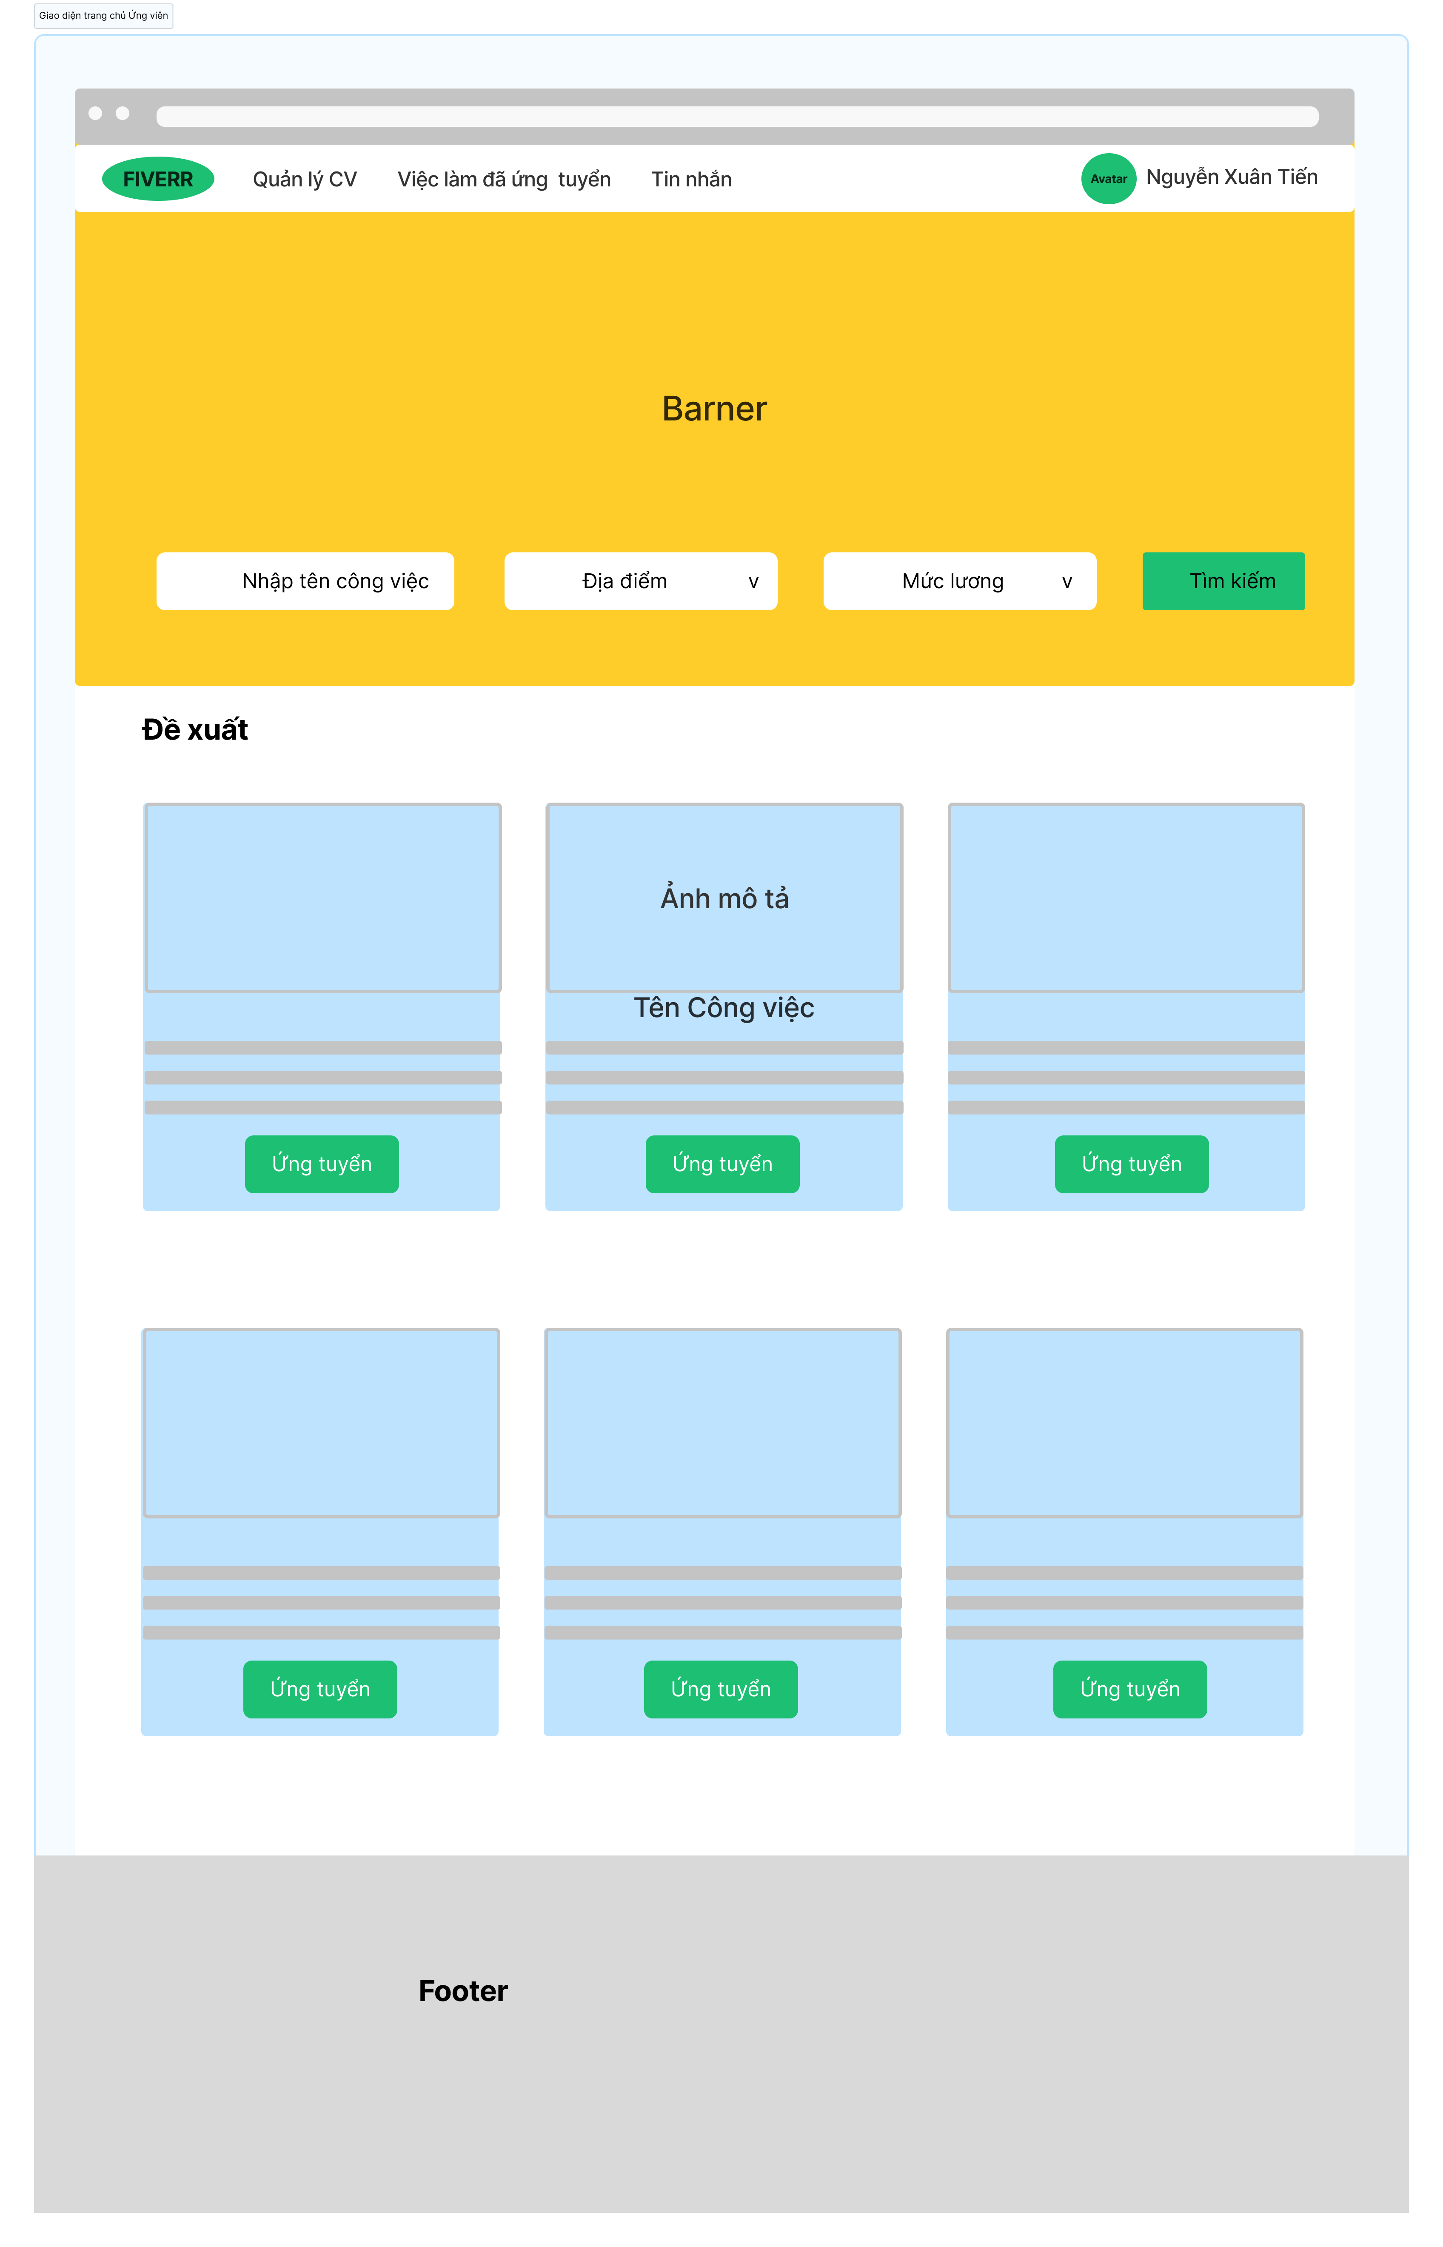

Nút chọn mức lương phù hợp

Nút chọn địa điểm

Nút thực hiện tìm kiếm công việc
Vùng nhập tên công việc muốn tìm kiếm

Vùng mô tả công việc

Nút ứng tuyển công việc

Posts and Telecommunications Institute of Technology |  |  |  |  |  | Thiết kế |  | Tài liệu phát triển |  |  |  | Tên hệ thống |  | Website đăng tin tuyển dụng |  |  |  | Người tạo | Nhóm 23 | Ngày tạo | 28/09/2023
 |  |  |  |  |  |  |  |  |  |  |  |  |  |  |  |  |  | Người cập nhật |  | Ngày cập nhật
 |  |  |  |  |  |  |  |  |  |  |  | Màn hình (ID) |  | Home-Candidate |  | Màn hình (Tên) |  | Màn hình trang chủ của ứng viên
1. Danh sách hạng mục

 | [Vùng nhập]
 | STT | Tên hạng mục |  |  | Loại dữ liệu |  | Độ dài | Bắt buộc |  | I/O | Control |  | Format |  | Ghi chú
 | 1 | Nhập tên công việc |  |  | Chuỗi chữ |  | Bất kỳ |  | Y | In | Textbox |  |  |  | Tên công việc mà người dùng muốn tìm kiếm

 | [Vùng nút]
 | STT | Tên hạng mục |  |  | Loại dữ liệu |  | Độ dài | Bắt buộc |  | I/O | Control |  | Format |  | Ghi chú
 | 1 | Chọn địa điểm |  |  | Thao tác |  |  | Y |  |  | Combo box |  |  |  | Người dùng bấm vào đây để chọn địa điểm mong muốn
 | 2 | Chọn mức lương |  |  | Thao tác |  |  | Y |  |  | Combo box |  |  |  | Người dùng bấm vào đây để chọn mức lương mong muốn
 | 3 | Nút tìm kiếm |  |  | Thao tác |  |  | Y |  |  | Button |  |  |  | Người dùng bấm vào đây để tiến hành quá trình tìm kiếm công việc
 | 4 | Nút ứng tuyển công việc |  |  | Thao tác |  |  | Y |  |  | Button |  |  |  | Người dùng bấm vào đây để ứng tuyển vào công việc
 | 5 | Nút quản lý CV |  |  | Thao tác |  |  | Y |  |  | Link |  |  |  | Người dùng bấm vào đây để chuyển qua giao diện quản lý CV cá nhân
 | 6 | Nút xem danh sách việc làm đã ứng tuyển |  |  | Thao tác |  |  | Y |  |  | Link |  |  |  | Người dùng bấm vào đây để xem danh sách việc làm đã ứng tuyển
 | 7 | Nút kiểm tra tin nhắn |  |  | Thao tác |  |  | Y |  |  | Link |  |  |  | Người dùng bấm vào đây để thực hiện chức năng nhắn tin
 | 8 | Nút xem thông tin các nhân |  |  | Thao tác |  |  | Y |  |  | Link |  |  |  | Người dùng bấm vào đây để xem thông tin cá nhân

2. Khái quát chức năng
 | - Để có thể truy cập được vào giao diện trang chủ của ứng viên thì người dùng hệ thống phải đăng nhập vào hệ thống với quyền ứng viên
 | (1) Tìm kiếm công việc
 |  | 1. Nhập tên công việc muốn tìm kiếm
 |  | 2. Chọn địa điểm mong muốn
 |  | 3. Chọn mức lương mong muốn
 |  | 4. Bấm nút tìm kiếm

 | (2) Ứng tuyển công việc
 |  | 1. Nhấn vào nút ứng tuyển trên công việc phù hợp
 |  | 2. Chuyển qua giao diện nộp CV

 | (3) Chuyển qua giao diện quản lý CV
 |  | 1. Nhấn nút quản lý CV

 | (4) Chuyển qua giao diện xem danh sách các việc làm đã ứng tuyển
 |  | 1. Nhấn nút xem việc làm đã ứng tuyển

 | (5) Chuyển qua giao diện xem tin nhắn
 |  | 1. Nhấn nút tin nhắn

 | (6) Chuyển qua giao diện xem thông tin cá nhân
 |  | 1. Nhấn nút xem thông tin cá nhân

Posts and Telecommunications Institute of Technology |  |  |  |  |  | Thiết kế |  | Tài liệu phát triển |  |  |  | Tên hệ thống |  | Website đăng tin tuyển dụng |  |  |  | Người tạo | Nhóm 23 | Ngày tạo | 28/09/2023
 |  |  |  |  |  |  |  |  |  |  |  |  |  |  |  |  |  | Người cập nhật |  | Ngày cập nhật
 |  |  |  |  |  |  |  |  |  |  |  | Màn hình (ID) |  | Home-Candidate |  | Màn hình (Tên) |  | Màn hình trang chủ của ứng viên
3. Xử lý chi tiết
 | - Để có thể truy cập được vào giao diện trang chủ của ứng viên thì người dùng hệ thống phải đăng nhập vào hệ thống với quyền ứng viên
 | (1) Xử lý Tìm kiếm công việc
 |  | 1. Nhập tên công việc cần tìm kiếm, chọn địa điểm, chọn chuyên ngành và mức lương
 |  |  | - Nhập tên công việc

 |  |  | - Chọn địa điểm muốn tìm kiếm công việc: dữ liệu các địa điểm đã được lưu trong bảng DiaChi của cơ sở dữ liệu
 |  |  | Khi người dùng thao tác vào nút chọn địa điểm thì API lấy tất cả địa điểm công việc sẽ được gọi và lấy dữ liệu đó để hiển thị lên cho người dùng chọn

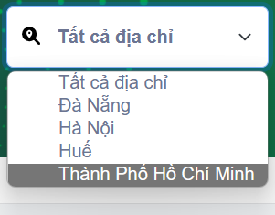

 |  |  | - Chọn mức lương mà người dùng mong muốn, mức lương này được hệ thống khởi tạo với các mức lương từ nhỏ nhất đến cao nhất thuận tiện cho
 |  |  | việc lựa chọn của người dùng

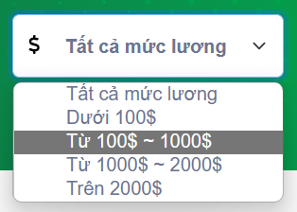

 |  |  | - Chọn chuyên ngành mong muốn: dữ liệu các chuyên ngành được lưu trong table ChuyenNganh của cơ sở dữ liệu
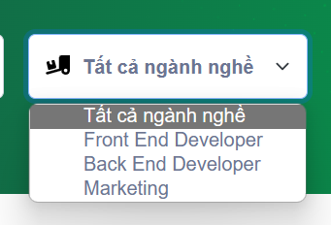

 |  | 2. Xử lý check
 |  | -Tùy vào các thông tin công việc mà người dùng muốn tìm kiếm để nhập và chọn các trường thông tin:
 |  |  | +Có thể để trống tên công việc và chỉ chọn các trường thông tin khác
 |  | - Sau khi người dùng đã nhập và chọn các thông tin mong muốn tìm kiếm thì sẽ tiến hành bấm nút Tìm kiếm:
 |  | +Các thông tin người dùng muốn tìm kiếm sẽ được request đưa vào body để server kiểm tra thông tin người dùng muốn tìm kiếm trong cơ sở dữ liệu
 |  | 3. Hiển thị các công việc dựa trên thông tin cần tìm kiếm
 |  | - Nếu trong cơ sở dữ liệu có tồn tại các công việc liên quan đến các thông tin mà người dùng muốn tìm kiếm bao gồm tên công việc, địa điểm, chuyên ngành và mức lương
 |  | thì hệ thống sẽ hiển thị danh sách công việc lên giao diện trang chủ này cho người dùng
 |  | - Nếu không có công việc phù hợp thì sẽ hiển thị thông báo lên màn hình trang chủ này

 |  |  | Thông báo | Trường hợp |  |  |  |  |  |  |  |  |  |  |  |  | Message Code
 |  |  | SUCCESS | Tìm kiếm được danh sách công việc phù hợp |  |  |  |  |  |  |  |  |  |  |  |  | SUITABLE JOB LIST!
 |  |  | FAIL | Không tìm thấy công việc nào phù hợp |  |  |  |  |  |  |  |  |  |  |  |  | NO JOBS MATCHING THE SEARCH INFORMATION!

 |  | - Người dùng có thể bấm vào bất kì một công việc nào để xem chi tiết công việc bao gồm các thông tin như:
 |  | + Mô tả công việc, yêu cầu với ứng viên, quyền lợi,…
 | (2) Xử lý Ứng tuyển công việc
 |  | 1. Khi danh sách công việc hiển thị lên màn hình, người dùng bấm vào công việc phù hợp
 |  | 2. Giao diện sẽ chuyển qua trang chi tiết của công việc đó, ở đây sẽ có các thao tác để người ứng tuyển có thể nộp CV hoặc tìm hiểu rõ hơn về công việc

 | (3) Xử lý Chuyển qua giao diện quản lý CV
 |  | 1. Người dùng bấm vào nút quản lý CV, giao diện sẽ chuyển qua trang quản lý CV, ở đây người dùng có thể thực hiện các thao tác với CV của mình

 | (4) Xử lý Chuyển qua giao diện xem danh sách các việc làm đã ứng tuyển
 |  | 1. Người dùng bấm vào nút xem các công việc đã ứng tuyển thì có thể xem được các công việc mình đã ứng tuyển

 | (5) Xử lý Chuyển qua giao diện xem tin nhắn
 |  | 1. Người dùng kiểm tra tin nhắn của hệ thống thì sẽ bấm vào nút Tin nhắn để kiểm tra

 | (6) Xử lý Chuyển qua giao diện xem thông tin cá nhân
 |  | 1. Người dùng muốn xem thông tin cá nhân của mình và thực hiện các thao tác quản lý thông tin cá nhân sẽ bấm vào nút Thông tin cá nhân

